Sheet1
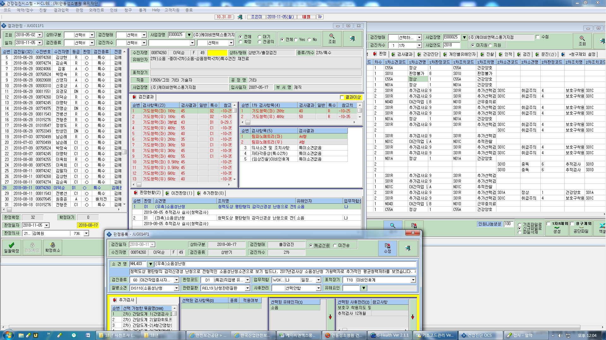
박정숙(00758524) 2차검진 수검하였으나 공단전송파일 전송시 U판정불가로 조회됨.

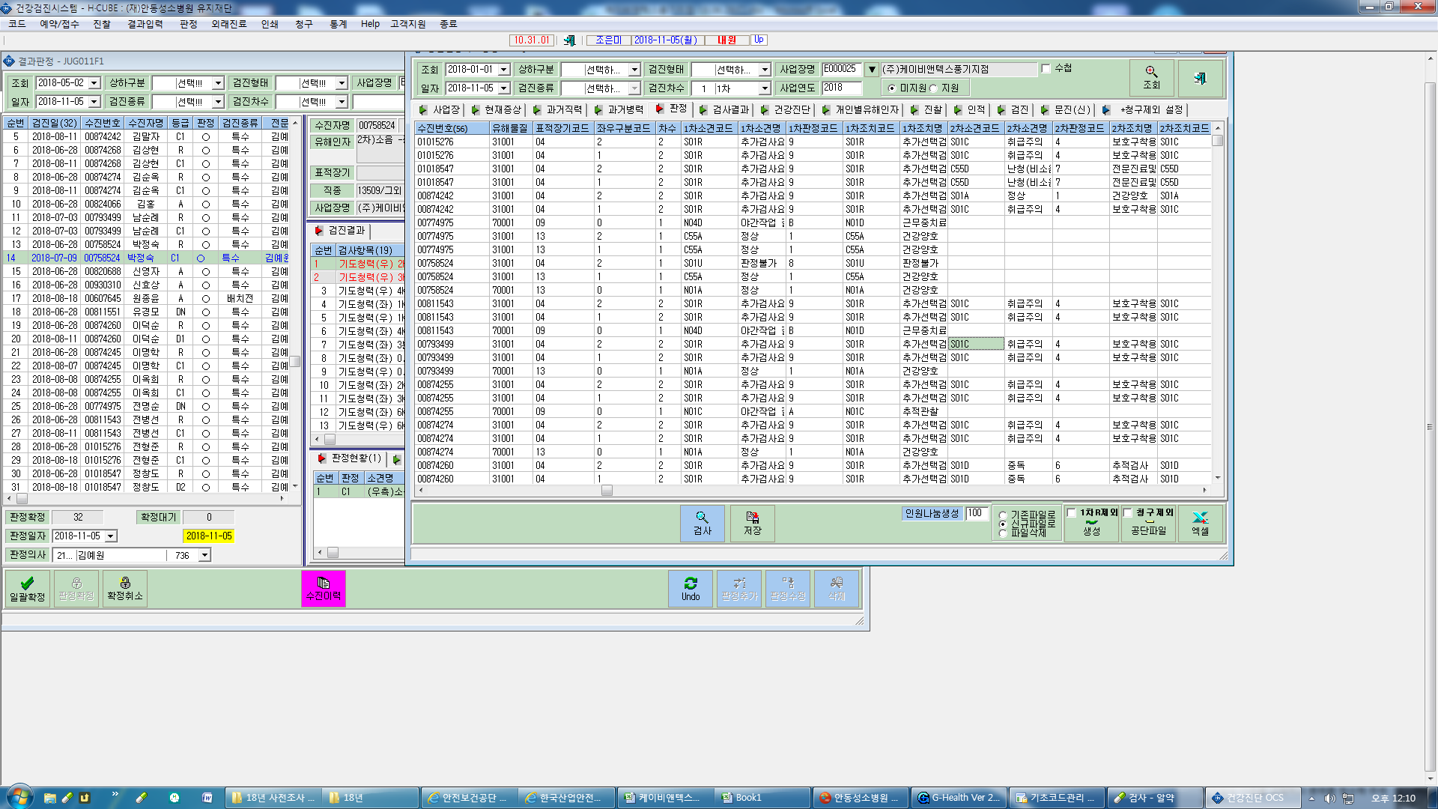

소견코드-NHL301(좌) NHL403(우) NHL401(좌) => 판정시 검진종류가 야간작업종사자로 확인됨-> 공단잔료 연계시 1차와 2차 결과 매칭 잘 안됨

